상품제안서
[송월타올] 송월 슈퍼클래스 뱀부 S90 | 상품코드: F15580

 |  |  |  |  |  |  | 02-412-0044 | www.easy1.co.kr
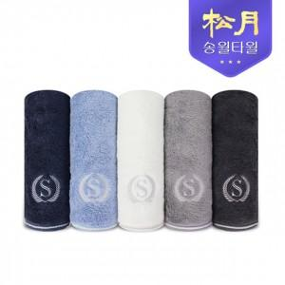

【상세/제작정보】 | 대나무에서 추출한 뱀부얀60%/면40%혼방사

【인쇄/포장옵션】 | 실크, 자수 / 포장지포장

【공급단가】 | 수량 | 100~ | 300~ | 500~ | 1,000~ | 2,000~
*VAT별도 | 단가 | 5,700원 | 5,450원 | 5,300원 | 5,200원 | 5,150원

【상품 URL】 | https://easy1.co.kr:443/src/goods_detail.php?gdno=15580

